Sheet1
 | 认证过程
HTTP Basic Authentication | 1．客户端向服务器请求数据，假设客户端尚未被验证， 2．服务器向客户端发送验证请求代码401,（WWW-Authenticate: Basic realm=”google.com”这句话是关键，如果没有客户端不会弹出用户名和密码输入界面）服务器返回的数据大抵如下： 3．当符合http1.0或1.1规范的客户端（如IE，FIREFOX）收到401返回值时，将自动弹出一个登录窗口，要求用户输入用户名和密码。 4．用户输入用户名和密码后，将用户名及密码以BASE64加密方式加密，并将密文放入前一条请求信息中 | 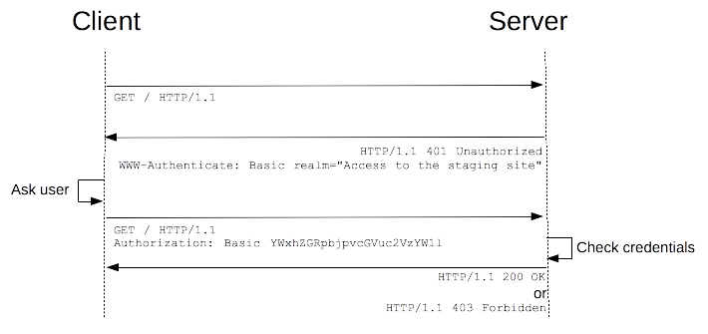

session-cookie | 1. 服务器在接受客户端首次访问时在服务器端创建seesion，然后保存seesion，然后给这个session生成一个唯一的标识字符串,然后在响应头中种下这个唯一标识字符串。 2.签名。这一步只是对sid进行加密处理，服务端会根据这个secret密钥进行解密。（非必需步骤） 3.浏览器中收到请求响应的时候会解析响应头，然后将sid保存在本地cookie中，浏览器在下次http请求头中会带上该域名下的cookie信息。 4.服务器在接受客户端请求时会去解析请求头cookie中的sid，然后根据这个sid去找服务器端保存的该客户端的session，然后判断该请求是否合法。 5.一旦用户登出，服务端和客户端同时销毁该会话在后续请求中，服务器会根据数据库验证会话id，如果验证通过，则继续处理；

Token 验证 | 1. 用户输入登陆凭据； 2. 服务器验证凭据是否正确，然后返回一个经过签名的token； 3. 客户端负责存储token，可以存在localstorage，或者cookie中 4. 对服务器的请求带上这个token； 5. 服务器对JWT进行解码，如果token有效，则处理该请求； 6. 一旦用户登出，客户端销毁token。

OAuth(开放授权) | 1. 客户端（第三方软件）向OAUTH服务提供商请求未授权的RequestToken。即向RequestToken URL发起请求； 2. OAUTH服务提供商同意使用者的请求，并向其颁发未经用户授权的oauth_token与对应的oauth_token_secret，并返回给使用者； 3. 使用者向OAUTH服务提供商请求用户授权的RequestToken。即向UserAuthorization URL发起请求并在请求中携带上一步服务提供商颁发的未授权的token与其密钥； 4. OAUTH服务提供商通过网页要求用户登录并引导用户完成授权； 5. RequestToken授权后，使用者将向AccessToken URL发起请求，将上步授权的RequestToken换取成AccessToken。请求的参数见上图，这个比第一步多了一个参数就是RequestToken； 6. OAUTH服务提供商同意使用者的请求，并向其颁发AccessToken与对应的密钥，并返回给使用者； 7.使用者以后就可以使用上步返回的AccessToken访问用户授权的资源。

cookie与taken性能对比 1. sessionid 他只是一个唯一标识的字符串，服务端是根据这个字符串，来查询在服务器端保持的seesion，这里面才保存着用户的登陆状态。但是token本身就是一种登陆成功凭证，他是在登陆成功后根据某种规则生成的一种信息凭证，他里面本身就保存着用户的登陆状态。服务器端只需要根据定义的规则校验这个token是否合法就行。 2. session-cookie是需要cookie配合的，居然要cookie，那么在http代理客户端的选择上就是只有浏览器了，因为只有浏览器才会去解析请求响应头里面的cookie,然后每次请求再默认带上该域名下的cookie。但是我们知道http代理客户端不只有浏览器，还有原生APP等等，这个时候cookie是不起作用的，或者浏览器端是可以禁止cookie的，但是token就不一样，他是登陆请求在登陆成功后再请求响应体中返回的信息，客户端在收到响应的时候，可以把他存在本地的cookie,storage，或者内存中，然后再下一次请求的请求头重带上这个token就行了。简单点来说cookie-session机制他限制了客户端的类型，而token验证机制丰富了客户端类型。 3. 时效性。session-cookie的sessionid实在登陆的时候生成的而且在登出事时一直不变的，在一定程度上安全就会低，而token是可以在一段时间内动态改变的。4. 4. 可扩展性。token验证本身是比较灵活的，一是token的解决方案有许多，常用的是JWT，二来我们可以基于token验证机制，专门做一个鉴权服务，用它向多个服务的请求进行统一鉴权。

